Análisis Bogotá

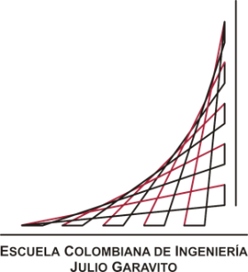
SECURITYINFO
ESCUELA COLOMBIANA JULIO GARAVITO

INGENIERÍA DE SISTEMAS
INNOVACIÓN Y EMPRENDIMIENTO CON TI
HURTO A PERSONAS
PERÍODO COMPRENDIDO ENTRE EL 01 DE ENERO AL 31 DE AGOSTO AÑO 2021
DEPARTAMENTO | CIUDAD | ARMAS MEDIOS | CANTIDAD
CUNDINAMARCA | BOGOTÁ D.C. (CT) | ARMA BLANCA / CORTOPUNZANTE | 630
CUNDINAMARCA | BOGOTÁ D.C. (CT) | ARMA DE FUEGO | 568
CUNDINAMARCA | BOGOTÁ D.C. (CT) | SIN EMPLEO DE ARMAS | 662
CUNDINAMARCA | BOGOTÁ D.C. (CT) | NO HAY DESCRIPCIÓN | 103
CUNDINAMARCA | BOGOTÁ D.C. (CT) | NO REPORTADO | 217
CUNDINAMARCA | BOGOTÁ D.C. (CT) | ESCOPOLAMINA | 261
CUNDINAMARCA | BOGOTÁ D.C. (CT) | CONTUNDENTES | 483
 |  | TOTAL | 2924

Robos en Bogotá D.C | Enero - Agosto 2021

Robos en Bogotá D.C | Enero - Agosto 2021

